Лист 1
Прайс-лист
МИР ПРЯЖИ

В валюте: руб. (курс 1).
Цены указаны на 07.08.2020

№ | Номенклатура/ Характеристика номенклатуры | Описание | Изображение | Артикул | Цена | Ед. | Остаток | Ссылка на сайт
 | Кнопка прес. 3-компонентная №6, упак.100 шт., black | Кнопка прес. 3-компонентная №6, упак.100 шт., black | 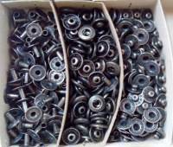 | 1262-BLACK | 280.00 |  |  | Изображение
 | Кнопка прес. 3-компонентная №6, упак.100 шт., black |  |  |  | 280.00 | упак | 34 | Изображение
 | Кнопка прес. 4-компонентная №6, цветное покрытие, упак.100 шт., (900-гол.) | Кнопка прес. 4-компонентная №6, цветное покрытие, упак.100 шт., (900-гол.) | 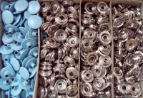 | 1480-900 | 330.00 |  |  | Изображение
 | Кнопка прес. 4-компонентная №6, цветное покрытие, упак.100 шт., (900-гол.) |  |  |  | 330.00 | упак | 1 | Изображение
 | Кнопка прес. 4-компонентная №6, цветное покрытие, упак.100 шт., (995-сиреневый) | Кнопка прес. 4-компонентная №6, цветное покрытие, упак.100 шт., (995-сиреневый) | 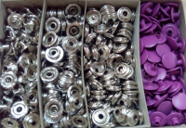 | 1480-995 | 330.00 |  |  | Изображение
 | Кнопка прес. 4-компонентная №6, цветное покрытие, упак.100 шт., (995-сиреневый) |  |  |  | 330.00 | упак | 3 | Изображение
 | Кнопка прессованная детская цветное покрытие | Кнопка прессованная детская цветное покрытие 15 шт./карта | 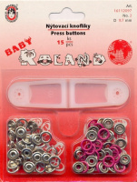 | 16112097 | 35.60 |  |  | Изображение
 | Кнопка прессованная детская цветное покрытие (01) |  |  |  | 35.60 | шт | 17 | Изображение

